Gráficos
Ministério do Meio Ambiente
DS
MMA
Plataforma de Informações
Iniciativas - Metas - Indicadores
 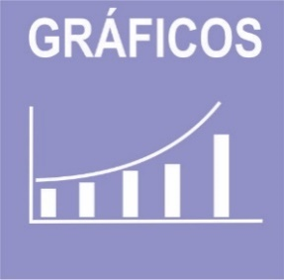

 | ODS | 1 | 2 | 4 | 6 | 7 | 8 | 9 | 11 | 12 | 13 | 14 | 15 | Total | ODS | 1 | 4 | 12 | 17 | Total
 | Iniciativas | 2 | 1 | 3 | 3 | 1 | 1 | 2 | 3 | 8 | 1 | 2 | 2 | 29 | Metas | 1 | 2 | 1 | 1 | 5
Iniativas PPA/ODS
Metas PPA/ODS

Indicadores SAIC
Indicadores em construção
Indicadores

 | ODS
 | Indicador Nacional | 0 | 0 | 0
 | Indicador Estratégico | 2 | 4 | 1
 | Indicador PPA | 0 | 0 | 0
 | Indicador ODS | 0 | 0 | 0

